Exercício 8
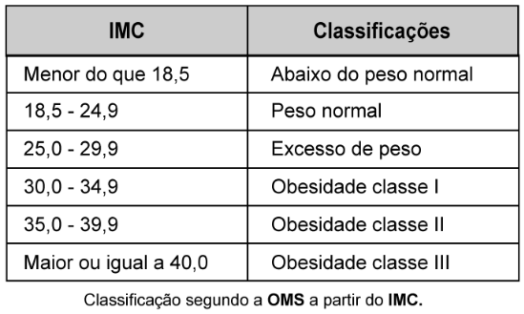
 | Cálculo de Índice de Massa Corporal

 | Peso | 84
 | Altura | 1.71

 | IMC | 28.7

 | Resultado | Excesso de peso

IMC Inferior | IMC Superior | Classificações2
18.5 |  | Abaixo do peso normal
18.5 | 24.9 | Peso normal
25.0 | 29.9 | Excesso de peso
30.0 | 34.9 | Obesidade classe I
35.0 | 39.9 | Obesidade classe II
 | 40.0 | Obesidade classe III

